상품제안서
RPET 리유저블 3단 분리수거함 | 상품코드: S38392

 |  |  |  |  |  |  | 02-713-8555 | www.synergygift.co.kr
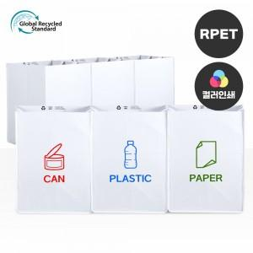

【상세/제작정보】 | <p><span style="font-size: 18.6667px;">※ 양면인쇄 시안 다를 경우 추가비용 발생 됩니다.</span></p><p><span style="font-size: 18.6667px;">&nbsp;</span></p><p><span style="font-size: 18.6667px;"></span><span style="background-color: rgb(255, 255, 255); font-family: dotum; font-size: 14pt;">* 컬러인쇄 19*19cm&nbsp; 1곳 기준 1500원추가</span><span style="font-size: 18.6667px;">​</span></p>

【인쇄/포장옵션】 | 실크, 풀칼라 / OPP(비닐)

【공급단가】 | 수량 | 50~ | 100~ | 500~ | 1,000~ | 3,000~
*VAT별도 | 단가 | 7,800원 | 7,620원 | 7,380원 | 7,020원 | 6,780원

【상품 URL】 | https://www.synergygift.co.kr:443/src/goods_detail.php?gdno=38392

